BMI
 |  | Hmotnost v kilogramech
 |  | 50 | 55 | 60 | 65 | 70 | 75 | 80 | 85 | 90 | 95 | 100 | 105 | 110 | 115 | 120
Výška v metrech | 1.5
 | 1.55
 | 1.6
 | 1.65
 | 1.7
 | 1.75
 | 1.8
 | 1.85
 | 1.9
 | 1.95
 | 2

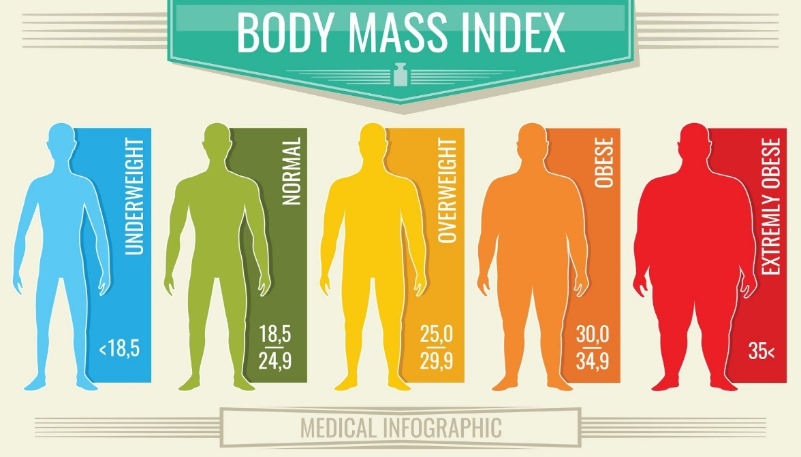
 | BMI = tělesná váha (kg) / tělesná výška na druhou (m)

 | Výpočítejte hodnotu BMI a obarvěte buňky dle níže uvedeného obrázku.

